WBS
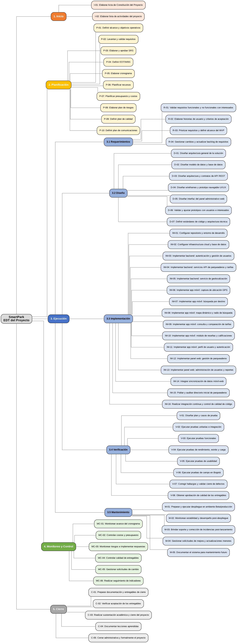
Construction Project WBS
Project Title | SmartPark – App Móvil de Búsqueda, Comparación y Transparencia Tarifaria de Parqueaderos | Company Name | Universidad Libre – Bogotá
Project Manager | Johan Camilo Ramírez Jiménez, Sergio Esteban Galvis, Marin, Ilvar Santiago camelo amaya, Jhoan Alexander Molina , Daniel Joel Malagon Rodriguez, Juena Sebastian Sanchez Martínez | Date | 26/08/2026

